Sheet1
OOD |  |  |  |  | １１.プログラム機能設計書 |  |  |  |  |  |  |  |  |  |  |  |  |  |  |  |  |  |  |  |  | 2/14
システム名： Web e-ラーニングシステムの提供 |  |  |  |  |  |  |  |  |  |  |  | 機能名： メインメニュー（機能ID:U004） |  |  |  |  |  |  |  |  |  |  |  |  | 作成日： 2013/11/13 | 作成者： 森口直輝

 | 【１－１．概要説明】
 |  |  | ログイン後行いたいメニューへ遷移する。

各業務画面
 | 【１－２．画面レイアウト定義】
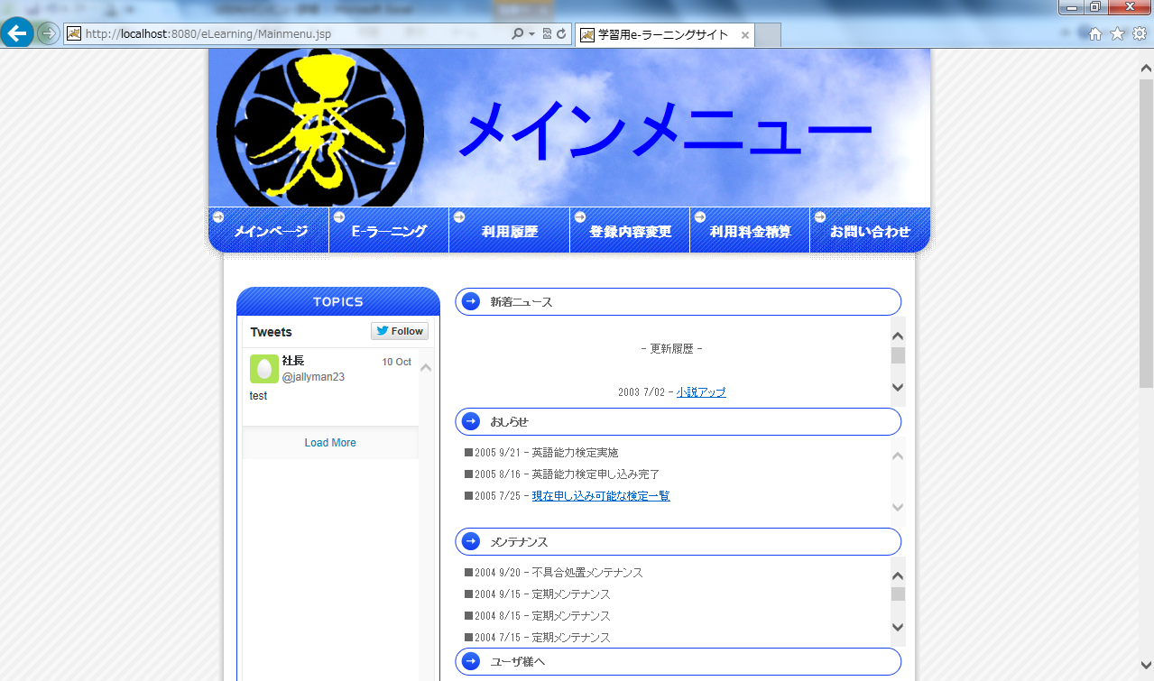
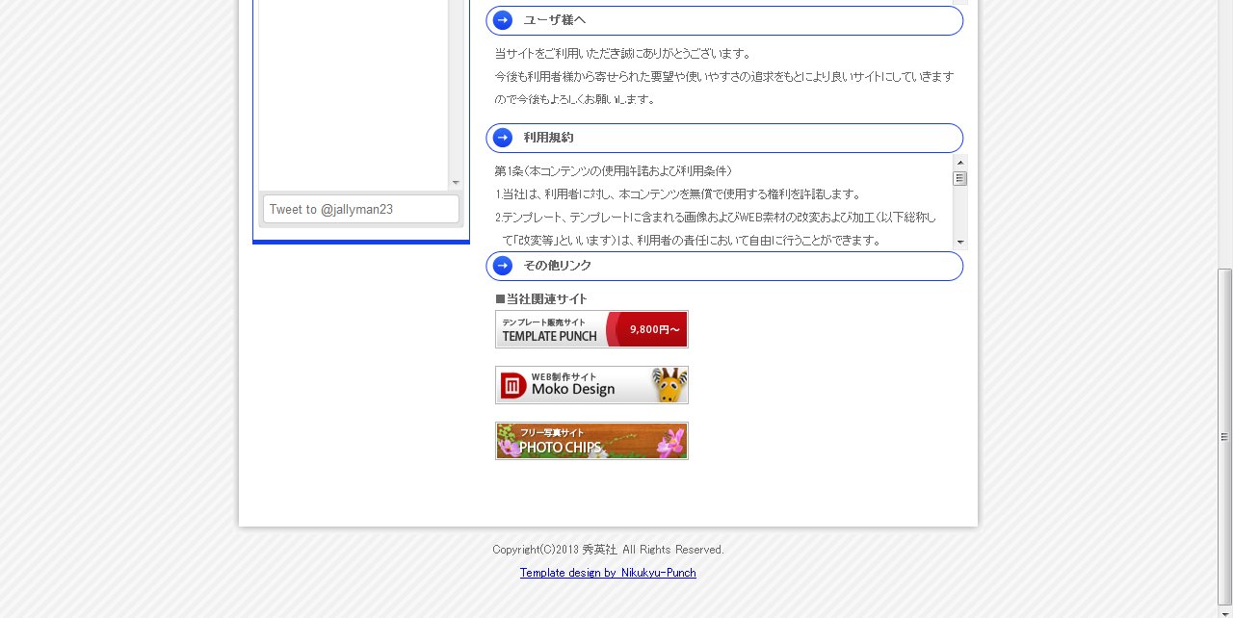

(1)

(2)

(3)

 | 【１－３．画面項目定義】
 |  |  |  |  |  |  |  |  |  |  |  |  |  |  |  |  |  |  |  |  |  |  |  | ＰＴ実施結果記入欄
 |  | 番号 | 項目名 |  |  |  | 項目名（英字） |  |  | 属性 |  | 型 | 桁数 (Byte) | I/O |  | 必須チェック | 入力制限 |  |  |  | 表示形式 （編集仕様） | DBアクセス | 対応テーブルカラム | 詳細
 |  |  |  |  |  |  |  |  |  |  |  |  |  |  |  |  | かな | カタカナ | 英字 | 数値
 |  | (1) | 新着ニュース |  |  |  | newsLink |  |  | link |  | String | - | o |  | - | - | - | - | - |  | (1) | ニュース表.ニュースID ニュース表.本文 ニュース表.日付 | ニュースを日付の新しい順に表示する。
 |  | (2) | お知らせ |  |  |  | osiraseLink |  |  | link |  | String | - | o |  | - | - | - | - | - |  | (2) | お知らせ表.お知らせID お知らせ表.本文 お知らせ表.ユーザID お知らせ表.日付 | 各ユーザ毎のお知らせを日付の新しい順に表示する。
 |  | (3) | メンテナンス |  |  |  | mentenannsuLink |  |  | link |  | String | - | o |  | - | - | - | - | - |  | (3) | メンテナンス表.メンテナンスID メンテナンス表.日付 メンテナンス表.本文 | メンテナンス情報を日付の新しい順に表示する。

 | 【１－４．入力パラメータ】
 | なし

 | 【１－５．イベント詳細定義】
 | なし

 | 【１－６．DBアクセス】
 |  | (1)新着ニュースの表示 |  |  |  |  |  | (2)お知らせの表示 |  |  |  |  | (3)メンテナンスの表示
 |  |  |  | 取得カラム名 |  |  |  |  | 取得カラム名 |  |  |  |  |  | 取得カラム名
 |  |  |  |  |  | 新着ニュース |  |  |  |  | お知らせ |  |  |  |  |  | メンテナンス
 |  |  |  | 検索対象テーブル名 |  |  |  |  | 検索対象テーブル名 |  |  |  |  |  | 検索対象テーブル名
 |  |  |  |  |  | 新着ニュース表 |  |  |  |  | お知らせ表 |  |  |  |  |  | メンテナンス表

